Sheet1
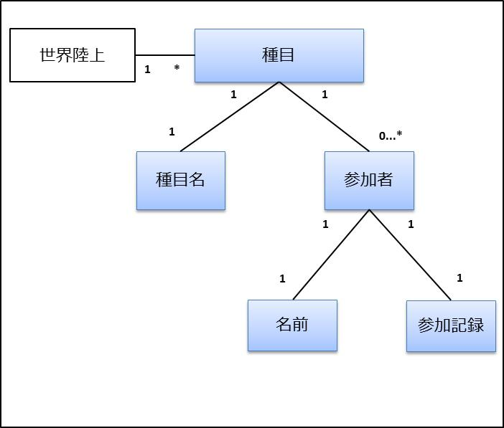
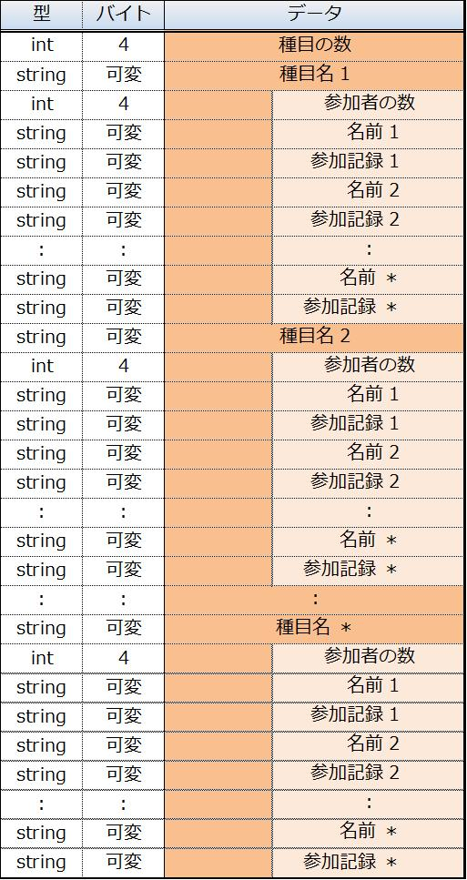
世界陸上
種目
種目名
参加者
1
*
1
1
1
0...*
名前
参加記録
1
1
1
1
データ構造 | 1次元データ
 | 型 | バイト | データ
 | int | 4 | 種目の数
 | string | 可変 | 種目名 1
 | int | 4 |  | 参加者の数
 | string | 可変 |  | 名前 1
 | string | 可変 |  | 参加記録 1
 | string | 可変 |  | 名前 2
 | string | 可変 |  | 参加記録 2
 | : | : |  | :
 | string | 可変 |  | 名前 ＊
 | string | 可変 |  | 参加記録 ＊
 | string | 可変 | 種目名 2
 | int | 4 |  | 参加者の数
 | string | 可変 |  | 名前 1
 | string | 可変 |  | 参加記録 1
 | string | 可変 |  | 名前 2
 | string | 可変 |  | 参加記録 2
 | : | : |  | :
 | string | 可変 |  | 名前 ＊
 | string | 可変 |  | 参加記録 ＊
 | : | : | :
 | string | 可変 | 種目名 ＊
 | int | 4 |  | 参加者の数
 | string | 可変 |  | 名前 1
 | string | 可変 |  | 参加記録 1
 | string | 可変 |  | 名前 2
 | string | 可変 |  | 参加記録 2
 | : | : |  | :
 | string | 可変 |  | 名前 ＊
 | string | 可変 |  | 参加記録 ＊

